상품제안서
라벤더극세사타올3종세트 | 상품코드: F32770

 |  |  |  |  |  |  | 02-412-0044 | www.easy1.co.kr
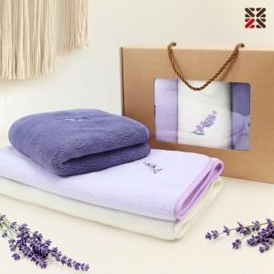

【상세/제작정보】 | 실크인쇄사이즈 150x30mm ●타올자체 인쇄불가,종이케이스에만 인쇄가능 ●실크인쇄1도 100개이상시 포함 , 100개미만시 일괄 4만원VAT별도 ●배송비 박스당 5000원VAT별도 (일반택배기준)

【인쇄/포장옵션】 | 실크 / 종이케이스

【공급단가】 | 수량 | 100~ | 300~ | 500~ | 1,000~ | 3,000~
*VAT별도 | 단가 | 9,370원 | 9,220원 | 9,000원 | 8,770원 | 8,620원

【상품 URL】 | https://dev.easy1.co.kr:443/src/goods_detail.php?gdno=32770

